Аркуш3
Орієнтовна, загальна вартість облаштування ігрового та спортивного майданчиків по вул. C. Стадникової, 20

№ з/п | Перелік видатків | Схематичний малюнок | Орієнтовна вартість, грн | Кількість | Сума, грн
1 | дитячий комплекс "Дударик" |  | 120230.00 | 1.00 | 120230.00
2 | Гойдалка подвійна метал |  | 12400.00 | 1.00 | 12400.00
3 | Гойдалка подвійна на ланцюгах (металеве крісло) |  | 11800.00 | 1.00 | 11800.00
4 | Балансир стандарт (2200) |  | 6400.00 | 2.00 | 12800.00
5 | Пісочниця з дахом |  | 15000.00 | 1.00 | 15000.00
6 | Карусель велика | 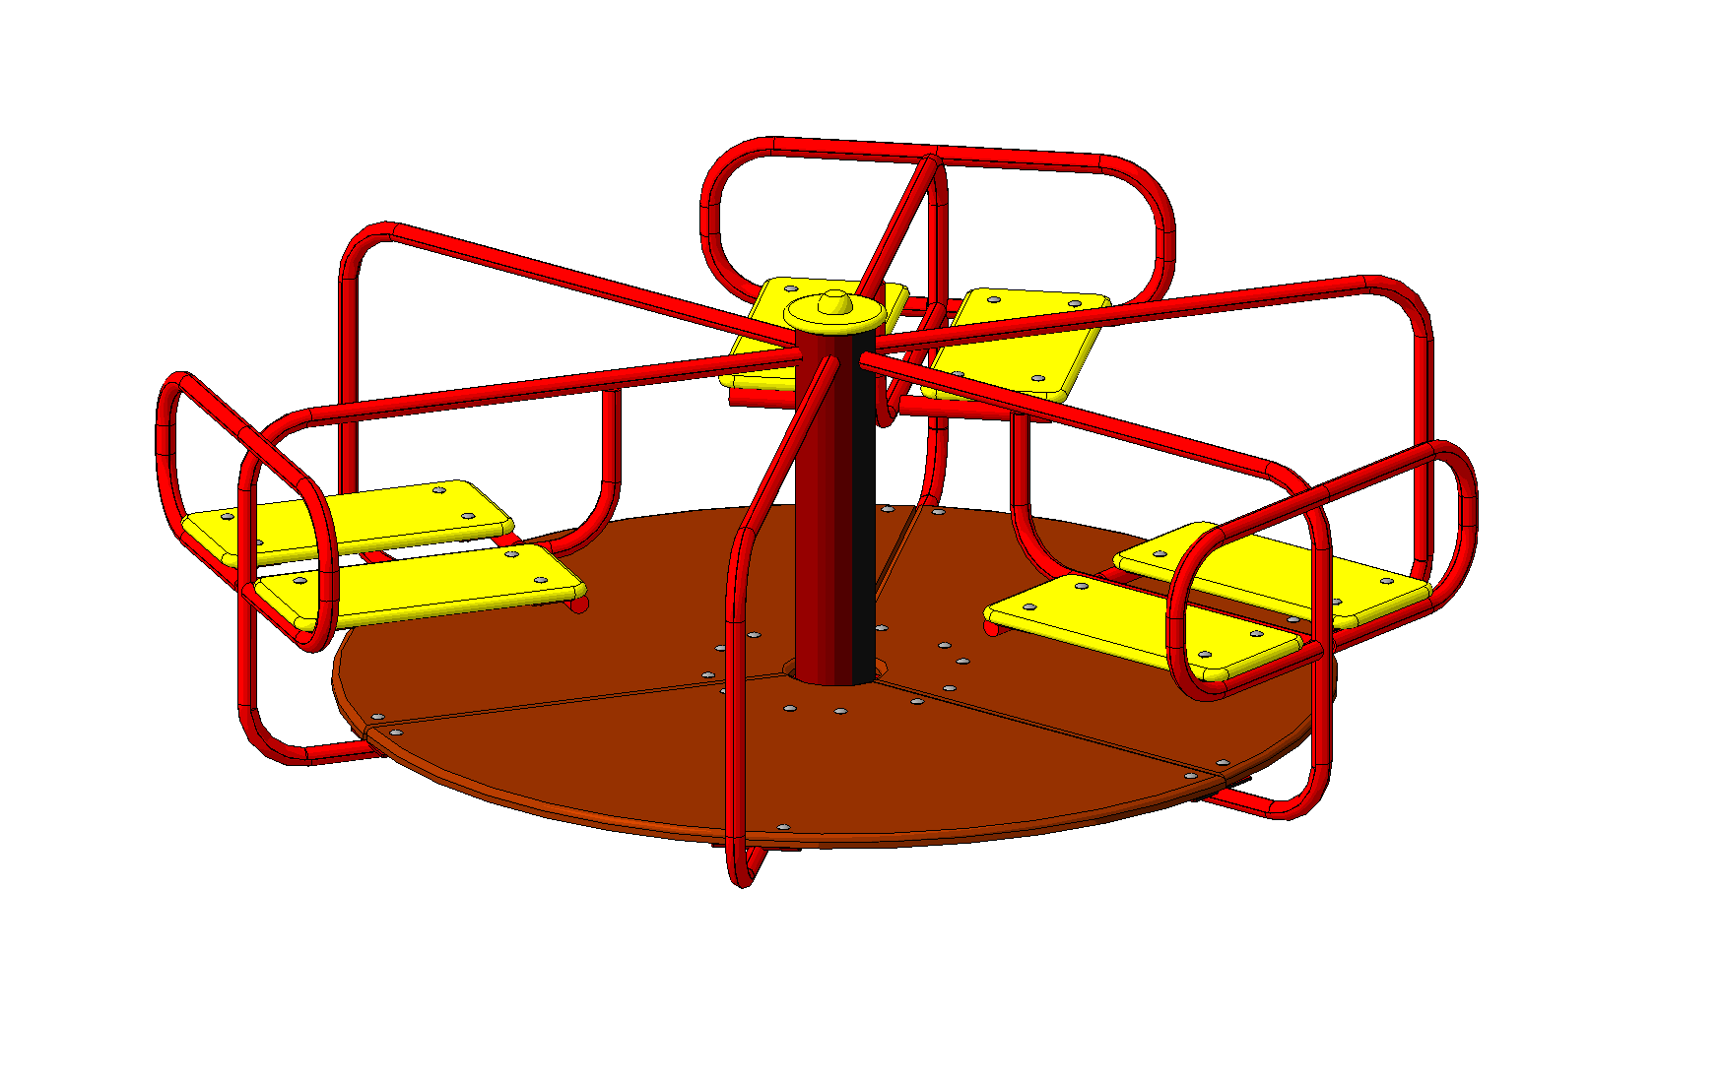 | 16400.00 | 1.00 | 16400.00
12 | 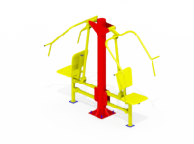 Вуличний тренажер Жим сидячи вiд грудей |  | 16000.00 | 1.00 | 16000.00
13 | Вуличний тренажер Жим ногами горизонтальний |  | 7200.00 | 1.00 | 7200.00
14 | Гребний тренажер |  | 7600.00 | 1.00 | 7600.00
15 | Тренажер для м'язів черевного преса | 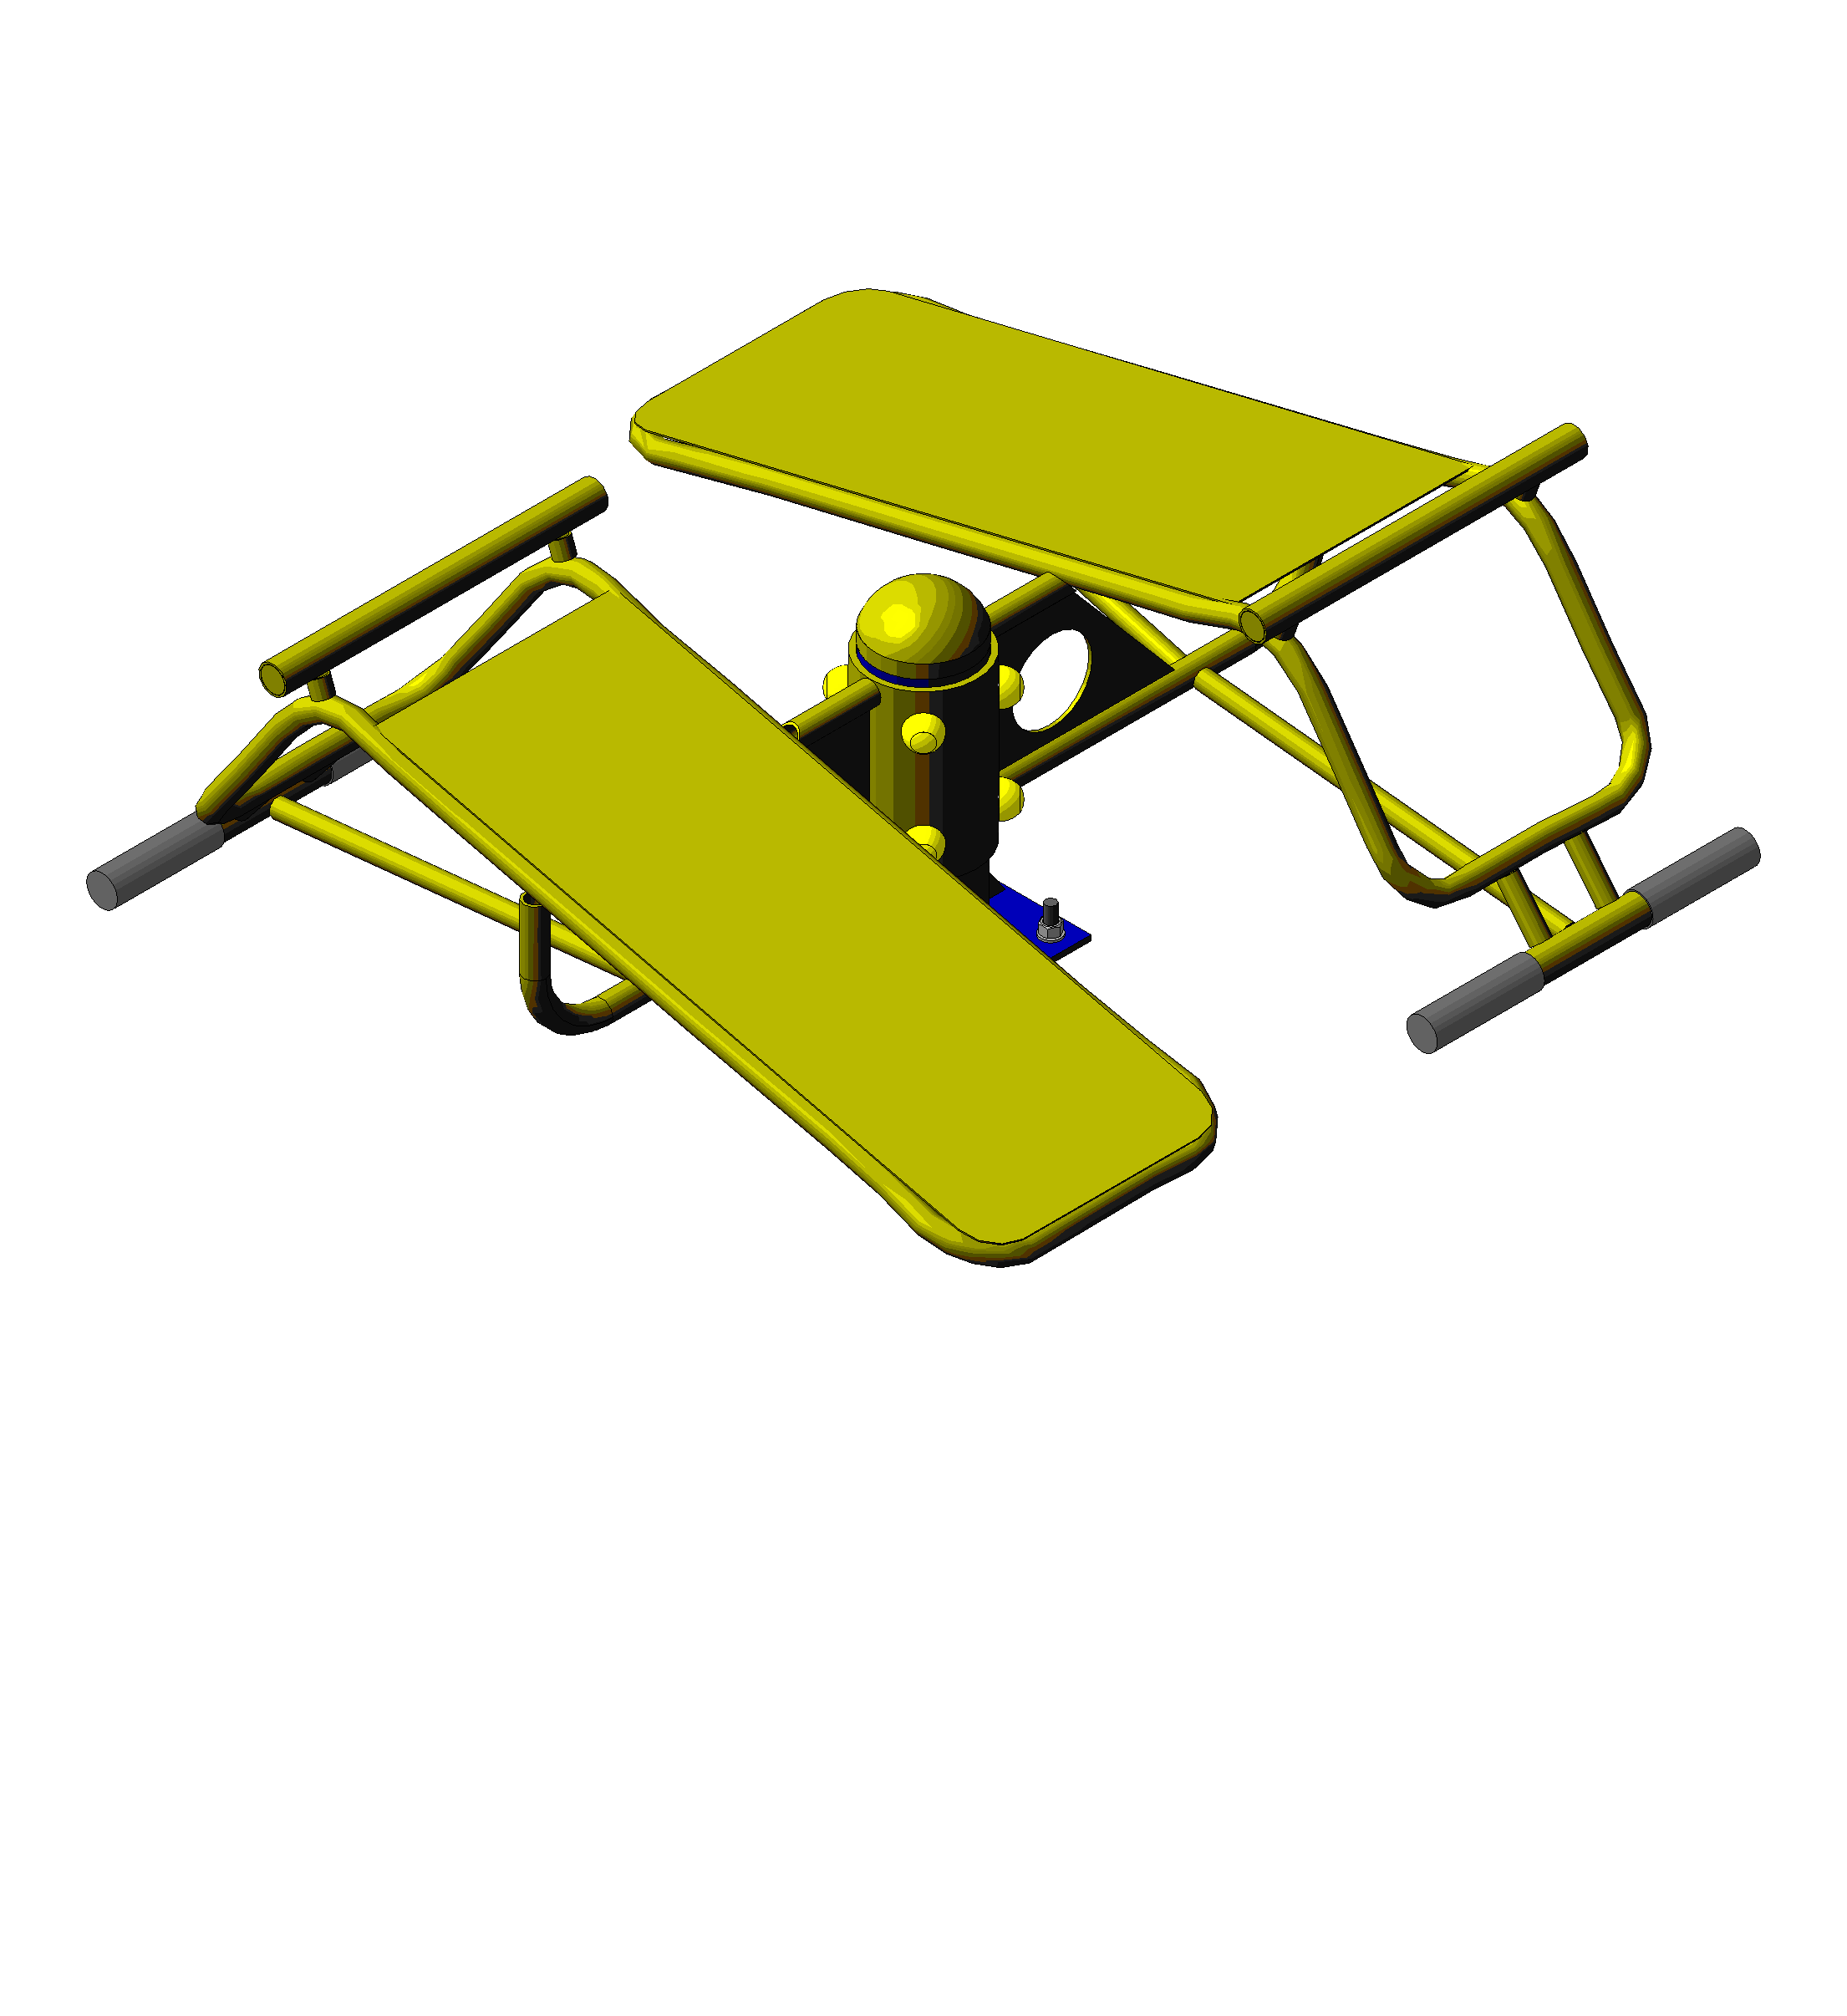 | 8700.00 | 1.00 | 8700.00
16 | Стенд для жиму комбінований | 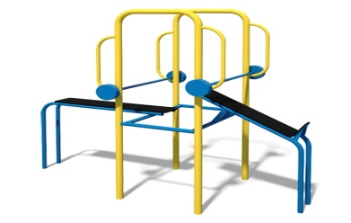 | 22000.00 | 1.00 | 22000.00
17 | Вуличний тренажер Батерфляй |  | 25000.00 | 1.00 | 25000.00
18 | Вуличний тренажер тяга зверху | 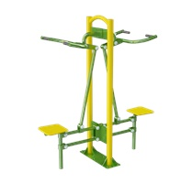 | 15000.00 | 1.00 | 15000.00
19 | Вуличний тренажер розгинач бедра | 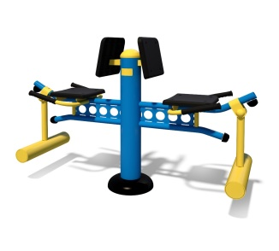 | 11000.00 | 1.00 | 11000.00
20 | Тренажер для м'язів біцепсу | 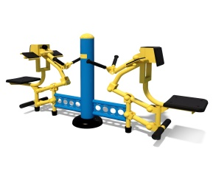 | 20000.00 | 1.00 | 20000.00
21 | Вуличний тренажер орбiтрек |  | 6800.00 | 1.00 | 6800.00
22 | лавка з похилою спинкою | 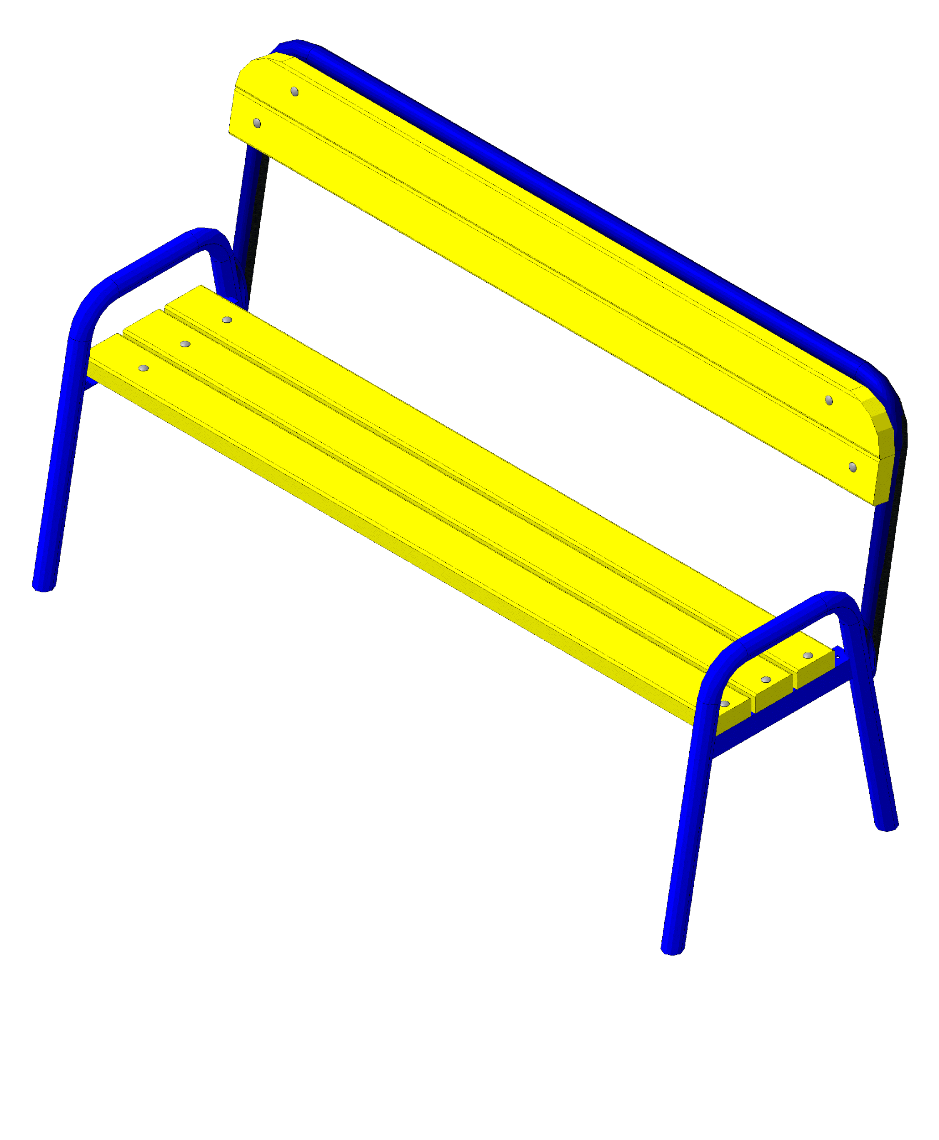 | 1705.00 | 10 | 17050.00
23 | Столик для відпочинку | 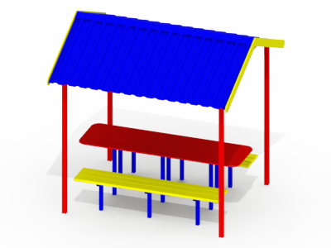 | 28000.00 | 1 | 28000.00
23 | Смітник малий (на стійках-бетон) |  | 300.00 | 5 | 1500.00
24 | Велопарковка |  | 2500.00 | 3 | 7500.00
25 | Покриття |  |  |  | 200000.00
26 | Вуличне освітлення |  | 10000.00 | 6 | 60000.00
27 | Огорожа металева (висота=1м) |  | 750.00 | 200 | 150000.00
28 | Монтажні роботи |  |  |  | 10000
 |  |  | Разом : |  | 801980.00

